국문이력서(선주 무관, 전 지원자)
 | 국 문 이 력 서 |  |  |  | 지원직급
 |  |  |  |  | 2/O
인적사항

성 명 | 김예지 |  | 출생연월 | 1998-04-26 | 사 진
출 생 지 | 대한민국, 서울 |  | 본인연락처 | 010-8288-1280 | 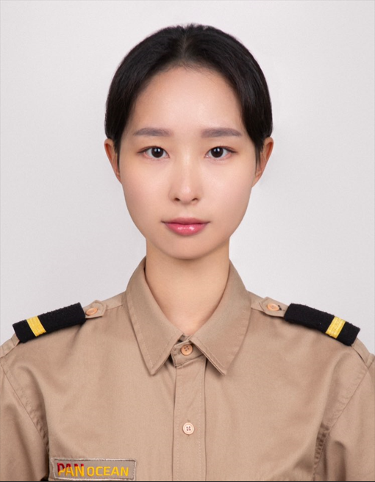
결혼여부 | 미혼 |  | 비상연락처 | 010-6394-4699
가족관계 | 부1, 모1, 여동생1
E-mail | kimyeji1280@naver.com
주 소 | 경기도 화성시 동탄중앙로 171 351동 2202호
어학능력 (English)

말하기 | 상 | 쓰 기 | 상 | 공식어학증명 | 취득점수
듣 기 | 상 | 읽 기 | 상 | TOEIC | 865
어학능력 (Japanses)

말하기 |  | 쓰 기 |  | 공식어학증명 | 취득점수
듣 기 |  | 읽 기
학력사항(Education in school)

2018.03.01~2022.02.01 |  | 대한민국 한국해양대학교 / 해사글로벌학부 졸업
2014.03.01~2017.01.05 |  | 대한민국 운천고등학교 졸업

일반경력사항(Experience and Skill)

2022.02~2024.02 |  | Various PSC & SIRE vetting as 3/O
2022.09~2023.01 |  | New Shipbuilding (LNGC) as 3/O
2024.03~2026.05 |  | Various PSC & SIRE vetting as 2/O
2024.10~2025.01 |  | New Shipbuilding (LNGC) as 2/O

